Sheet1
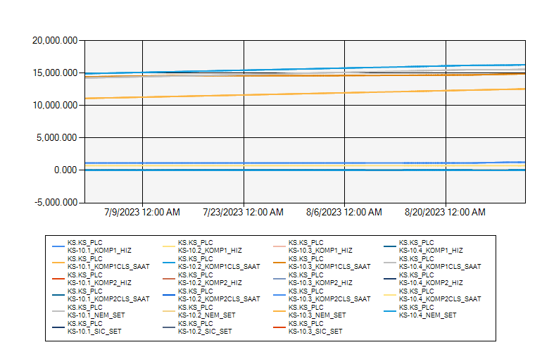
 | KS10 ODASI KLİMA VERİLERİ 2023 TEMMUZ-AĞUSTOS

7/1/2023 12:00:00 AM - 8/31/2023 12:00:00 AM (Server Local)

